현업개발요청내용
지속적인 업무 협조에 항상 감사 드립니다.
표제 건과 관련하여 아래와 같이 SAP 고철등급별 단가관리(ZEMM0020)
화면 내 공문 발송 기능 적용을 요청 드리오니, 검토 후 반영하여 주시기 바랍니다.

- 아 래 -
1. 요청 사항 : SAP_고철등급별 단가관리(ZEMM0020) 화면의 단가 정보를
활용하여 스크랩 공급사 대상 공문을 메일 형식으로 작성.발송할
수 있는 기능을 신규 적용 요청

2. 요청 사유
1) 현행 업무 프로세스
- 현재 스크랩 공급사에서 국내스크랩 기본단가 공문을 요청할 경우,
Iris 결재작성의 대외공문 기능을 활용하여 공문을 작성.결재 후 발송하고 있음

2) 개선 필요성
- SAP 시스템 내 단가 정보를 활용한 공문 발송 기능을 적용할 경우,
공문 작성 및 발송에 소요되는 업무 처리시간을 단축하고 업무 효율성 향상 기대와
수기 작성에 따른 입력 오류 및 휴먼에러를 예방하여 업무 정확성을 제고할 수 있음 - 끝 -

[추가 메신저로 현업 요청하상 상세 대화 내용]
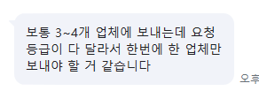
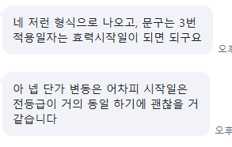
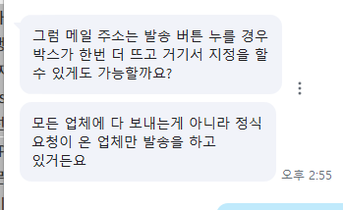
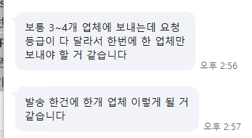

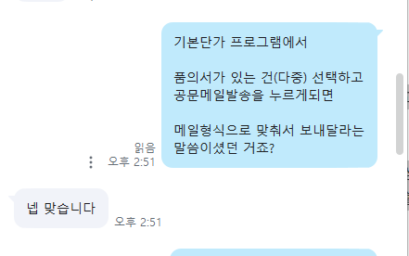

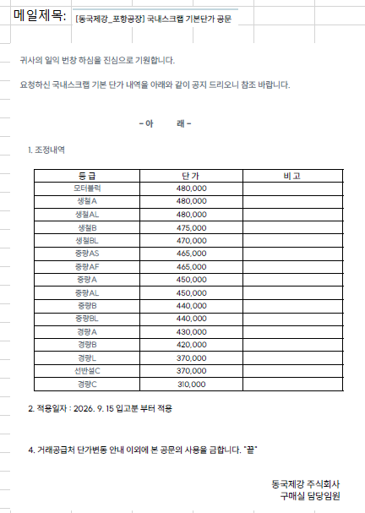
[메일 양식]

*현업요청사항 확인 필요 : 단가가 너무 크다.. kg이 아닌 톤당단가로 보낸거 같다
==> 확인 요청 중

설계
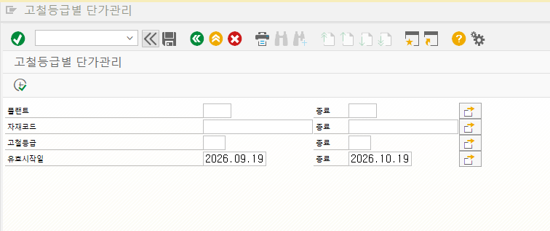

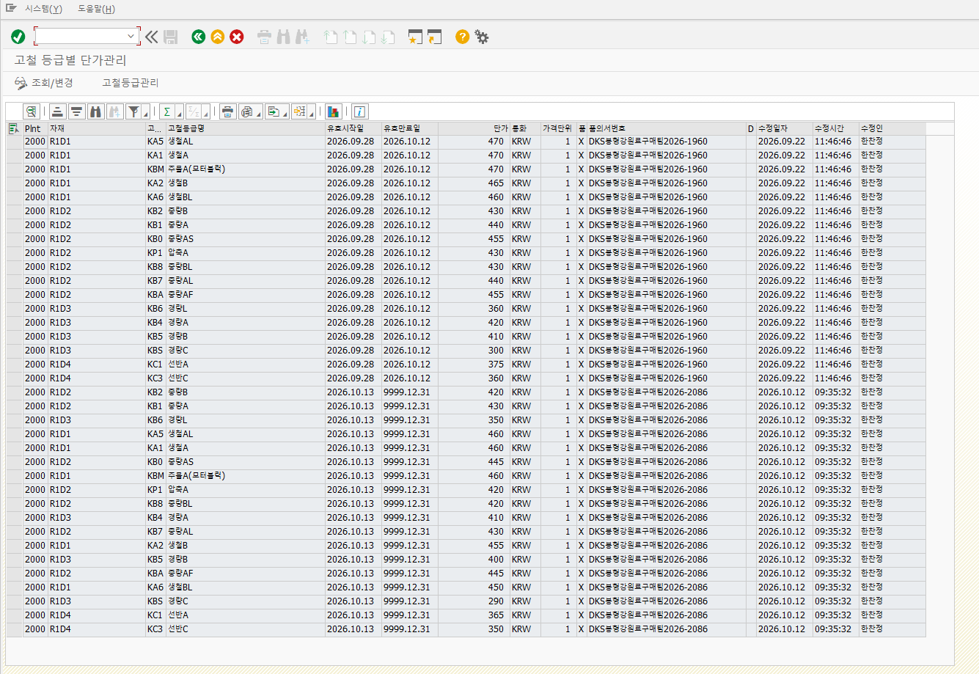
1. 조회 결과 화면에 "공문발송" 신규버튼 추가

공문발송

처리 Flow | 1. 공문발송할 자료(행) 선택

 | 2. "공문발송" 버튼 클릭
 | 1) 최소 하나의 행은 선택이 되어야 한다.
 | 2) 효력시작일이 다른건을 다중 선택했을때는 진행 안되게 해야 한다.
 | (이유: 공문발송에 효력시작일이 하나이기 때문이다.)

 | 3. 팝업으로 공문발송할 메일주소 입력창 표시
메일주소
upsan77@gmail.com
전송
취소

 | -

 | 4. 메일주소 입력후 "발송" 버튼 클릭시 정해진 내용으로 메일 발송

 | 1) 만약 아래 4건을 선택해서 메일 발송했다면 아래와 같은 메일 양식으로 발송된다.

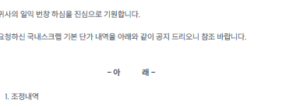

 | 등급 | 단가 | 비고
 | 생철AL | 470
 | 생철A | 470
 | 주물A(모터블럭) | 470
 | 생철B | 465

 | 2. 적용일자: 2026.09.28

 | 3.

 | *단가는 alv결과 화면의 단가에 *100을 표시해서 해준다.
 | 또한 숫자형식으로 천단위마다 컴마를 표시해준다

참고자료
